Reciclables Secos - Tratamiento
Listado Maquinarias, Herramental y EPPs GIIRSU |  |  |  |  |  |  |  | Listado de elaboracion propia en base a elementos sugeridos por la guia GIIRSU del Ministerio de Ambiente y Desarrollo Sostenible, como asi tambien articulos de proveedores en la ciudad de Cordoba.
Nodo Local de Reciclado y Centro de Recuperación Textil Cosquin

ITEM | ETAPA GIRSU | TIPO DE RESIDUOS | Tipo de Bien | Descripción | Especificaciones técnicas | Proveedor | Foto | Observaciones
1 | RECOLECCION | RECICLABLE SECO | HERRAMENTAL | CARRO CARTONERO |  | UNIVERSAL | 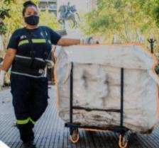
2 | TRATAMIENTO | RECICLABLE SECO | CONTENEDORES | Contenedor Basculante 1100 lts para Vidrio en Plantas RSU | CONTENEDOR para residuos, basculante, de descarga frontal, nuevo, marca MST, de chapa plegada con estructura soporte y refuerzo, montado sobre ruedas, apto para ser utilizado por Equipos Auto elevadores • Cubicación: 1 m3 • Dimensiones: 1200 mm x 1400 mm x altura de 1300 mm • Material: Chapa y Aceros Normalizados – 1º Calidad • Ruedas Giratorias: Cantidad 2 – De Hº- Goma - Diámetro 150 mm x 50 mm • Ruedas Fijas: Cantidad 2 - De Hº- Goma - Diámetro 150 mm x 50 mm • Soportes, fondo y estructura: chapa de 3/16” (4,76 mm) • Estructura Perimetral Reforzada: En la parte superior, tiene un cajón plegado que le da fortaleza y rigidez de chapa # 1/8”. (3,2 mm) • Paredes Laterales: # 1/8”.(3,2mm) • Pernos de Izaje – basculante: en acero tipo “Barra de Perforación” de diámetro 32 mm y buje de espesor ¼” (6,36 mm) • Plegado Refuerzo: En todo su perímetro de espesor 1/8” (3,2 mm) • Sector de golpe: Planchuela de 9,8 mm • Terminación: o Chapa desengrasada y desfofatizada. o Pintura Convertidor de óxido: 2 manos. o Pintura Esmalte Sintético color blanco: 2 manos o las necesarias para su acabo estético. • Tipo de Soldadura: MIG-MAG • Tipo de alambre: Macizo Normalizado y Certificado ø 1,2 • Soldadores: Calificados • Terminación de la soldadura: amolada, sin ningún canto vivo. • Sistema utilizado para Terminación (Pintado): Neumático “Air less”. • Plano General de lo Ofrecido. • Certificado de Materiales Utilizados. | MST América SRL | 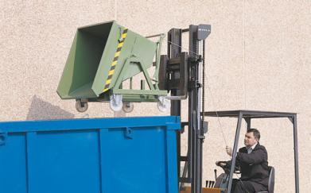
3 | RECOLECCION | RSU | CONTENEDORES |  | PEAD 240 lts de capacidad nominal, 2 ruedas de 200 mm de diámetro y manijas para el traslado, resistencia a rayos ultravioleta. |  | 
4 | RECOLECCION | RSU | CONTENEDORES | Contenedor 1100 ECOCP1100 | CONTENEDOR PLASTICO MARCA ECONOVO, MODELO ECOCP1100, NUEVO INDUSTRIA ARGENTINA. Capacidad 1100 lts, con 1 tapa, Construido en plástico inyectado de alta densidad, bajo todas las normas Europeas, Con 4 ruedas de alta calidad de goma y llantas de chapa, con elemento de lubricación, perno de rotación en acero normalizado y perno de fijación bajo Normas DIN. | Econovo |  | Preferentemente de inyección para interperie duran 8 años y soportan mejor los rayos UV e interperie. Los Rotomoldeo duran 2 años y salen la mitad, sirven mejor para interiores. PEAD
5 | TRATAMIENTO | RECICLABLE SECO | MAQUINARIA TRATAMIENTO | EXTRUSORA DE MADERA PLÁSTICA | Potencia de 10 HP • Procesa hasta 40 kg/h (10 tablas de 200cm x 7cm x 3cm) • Resistencia programable en zonas de calentamiento. • Aislante en zonas de calentamiento. • Construcción robusta • Tolva de recepción. • Tablero eléctrico • Reductor • Tornillo de 65 mm • Incluye dos moldes | ELYPSON | 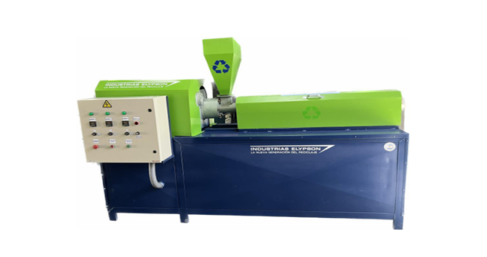
6 | TRATAMIENTO | RECICLABLE SECO | MAQUINARIA TRATAMIENTO | AGRUMADORA | Trata hasta 50kg/h • 25 HP de Potencia • 3 cuchillas | ELYPSON | 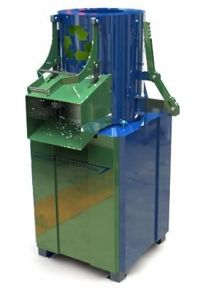 | Diseñado para el procesamiento de bolsa (film) para su recuperación y reciclado (LDPE, HDPE, PP, LLDPE, BOPP, HM, poliéster, nylon, PVC, etc.). Ideal para convertir la bolsa en pequeños cúmulos de material concentrado a fin de poder facilitar la alimentación en la extrusora.
7 | TRATAMIENTO | RECICLABLE SECO | MAQUINARIA TRATAMIENTO | MOLINO TRITURADOR | Motor trifásico de 10 HP ● Capacidad de molienda de 100 – 200 kg/hora ● Estructura Reforzada ● Interior de tolva en acero inoxidable, que mejora calidad de la molienda evitando la contaminación por óxido. ● Cámara de molienda y tolva de entrada de mayor espesor ● Multicuchillas inclinadas que permiten un corte progresivo alcanzando una mayor eficiencia en la molienda, reduciendo el nivel de ruido y aumentando la vida útil de las cuchillas (especial para PET) ● Apoyo superior de cuchillas para soportar el impacto | ELYPSON | 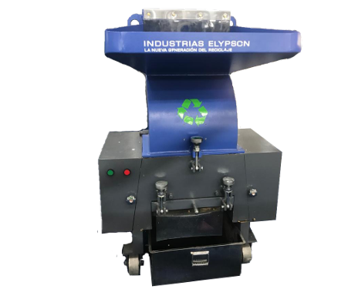 | Molino triturador especialmente desarrollado para botellas de PET, Modelo 10 HP, cuya característica principal es el ángulo de corte entre las cuchillas fijas y móviles, de excelente calidad.
8 | TRATAMIENTO | RECICLABLE SECO | MAQUINARIA TRATAMIENTO | ENFARDADORA TX-04 | Potencia de compactación (tn) Motor según opciones (hp) Tamaño del fardo, ancho x largo x h variable hasta (mm) Peso del fardo según material (kg) Altura del equipo (mm) 4 2 600 x 400 x 700 40-60 2000 | ELYPSON | 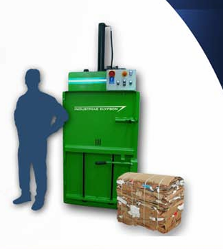
9 | TRATAMIENTO | RSU | HERRAMENTAL | Balanza de Piso 1500Kgs (1.2m x1.2m) | Versión Balanza bascula electrónica con pantalla de lectura. Capacidad Mínima 1500 Kg Precisión 200 g Dimensiones Mínima 1,2 x 1,2 m Alimentación Batería interna recargable y alimentación de red 220 V Estructura Chapa de acero al carbono 3/16 Cargador Cargador de batería 6 V incorporado a la placa Display LCD retro iluminado o LED Conectividad Salida RS232 o USB Funciones mínimas de la unidad de lectura Tara y Cero Pintura Los elementos de acero deberán estar pintados con pintura anticorrosiva Manuales Se deberán proveer manuales de instalación (de corresponder) Uso y mantenimiento Ploteo El equipo deberá entregarse con el ploteo indicado en el plano anexo al pliego de bases y condiciones. Flete Se incluirá el transporte del equipo, hacia el lugar de entrega indicado por el contratante. El equipo deberá entregarse listo para ser utilizado. Tolerancias Toda dimensión o magnitud detallada en las presentes especificaciones, para las que se indiquen valores mínimos o máximos, podrá ser admitida con una tolerancia que no supere el 10% del valor establecido. |  | 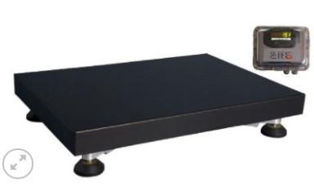 | Entregado por MAyDS 2020
10 | TRATAMIENTO | RSU | HERRAMENTAL | Balanza para camion eje portatil (20Tn) |  |  | 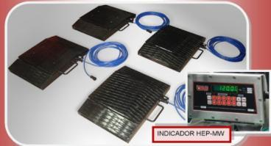 | Entregado por MAyDS 2020
11 | TRATAMIENTO | RSU | MAQUINARIA TRATAMIENTO | Minicargadora 55HP (Pala 0.3m3) | 1. MINICARGADOR 55 HP 1 CARACTERÍSTICAS Versión Mini cargador montado sobre ruedas. Año 2019 o posterior nuevo sin uso Marca Especificar Modelo Especificar Procedencia Especificar Peso Operativo Mínimo: 2600 Kg Cabina Cabina equipada con Aire Acondicionado/Calefacción - Estructura antivuelco ROPS y protegida contra el impacto de objetos- Radio AMFM con parlantes - Deberá contar con una traba de brazo que se pueda accionar desde la cabina, antes del operador bajar del equipo. Deberá contar con Asiento con suspensión de primer nivel. Tablero El tablero dispondrá de los elementos necesarios para el correcto control del funcionamiento del equipo, constando como mínimo con indicadores de: temperatura del motor, carga del acumulador, presión de aceite del sistema de lubricación del motor, nivel de combustible. Implementos Dispositivo de acople y desacople rápido Cuchara: Capacidad mínima de 0,3 m3 (según SAE J732colmada). Uñas levanta pallet de mínimo 1200mm de largo y 30 de espesor para cargas de 1300kg o superior. Carga de vuelco Mínimo: 1300 Kg Altura total Mínimo: 1.90 m. Se mide desde el suelo hasta la parte superior de la cabina. Altura hasta pasador de cuchara Mínimo: 3.20 m Altura de descarga Mínimo: 2.30 m Gancho de remolque trasero La construcción y el dimensionado será apto para el tiro que es capaz de soportar la máquina. 2 MOTOR Modelo La marca del motor deberá coincidir con la empresa del equipo. de cuatro tiempos, de combustión interna, turboalimentado y refrigerado por agua Potencia neta (Según SAE J1349) Mínimo: 55 Hp Adicional Sistema de prevención de sobrecalentamiento del motor Propulsión cuatro (4) ruedas propulsoras distribuidas dos (2) adelante y dos (2) atrás Sistema de emisiones EPA Tier 3 y EU etapa 3A. 3 Transmisión Tipo hidrostática, con un motor hidráulico por cada par de ruedas, Comando Dos (2) palancas independientes para su dirección y giro de tipo deslizante 4 CAPACIDAD DE COMBUSTIBLE Y LUBRICANTES Combustible (DIESEL) Míni |  | 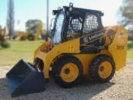 | Entregado por MAyDS 2020
12 | TRATAMIENTO | RSU | MAQUINARIA TRATAMIENTO | AutoElevador 1500 kg | 1 CARACTERISTICAS Versión Auto elevador eléctrico de 4 ruedas. Equipado con asiento de suspensión, espejos retrovisores, luces delanteras y traseras, etc. El mismo deberá cumplir con todos los requerimientos de la Resolución 960/15. Marca Especificar Modelo Especificar Procedencia Especificar (Pais miembro del BID) Capacidad nominal de carga Mínimo: 1500 Kg Capacidad de carga a máxima altura Mínimo: 1300 Kg Tipo de motor Eléctrico Rodado semi macizo Posición Conductor sentado Año 2019 o posterior nuevo sin uso (Chasis y motor) 2 Dimensiones Altura máx. horquilla a capacidad nominal 3200 mm Elevación libre 100 mm Anchura 1000 mm Altura mástil extendido sin reja 4200 mm Altura con mástil replegado 2000 mm Radio de giro 1700 mm 3 Rendimientos Velocidad máxima de marcha Con/Sin carga 12/14 Km/h 4 Pesos Peso sin batería Mínimo: 2000 Kg 5 Chasis Número de ruedas Delantera/Trasera 2 / 2 Distancia entre ejes, batalla 1400 mm Ancho de vía Delantera/Trasera 900/ 850 mm Freno de servicio Hidráulico 6 Motor y transmisión Voltaje/Capacidad batería máxima 5 hs. 48 V/560 Ah En marcha 7 KW Manejo de carga 9 KW 7 OTROS Herramientas La máquina deberá proveerse con las herramientas necesarias para su mantenimiento diario. Cargador y Batería Se proveerá, con la máquina, la batería y el cargador correspondiente con el correcto funcionamiento del equipo. |  | 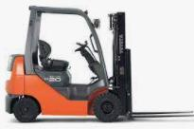 | Entregado por MAyDS 2020
13 | TRATAMIENTO | RSU | HERRAMENTAL | Elevador Hidráulico Semieléctrico 1500kg Sube hasta 3,5 m de altura |  | ZMG | 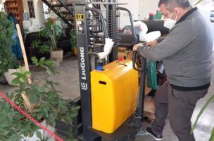
14 | TRATAMIENTO | RSU | HERRAMENTAL | Zorra Hidraulica |  | ZMG
15 | TRATAMIENTO | RSU | EPP | Barbijo semirrigido para prevención contra partículas. |  |  | 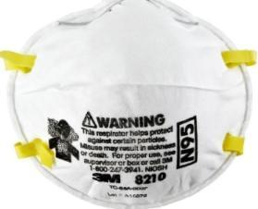
16 | TRATAMIENTO | RSU | EPP | Guantes Moteados | CARACTERÍSTICAS - Gran capacidad adherente - Motas de pvc y nitrilo, de prolongada duración - Piezas sin costuras internas, muy cómodas - Confeccionados 100% en Algodón - Trama cerrada - Tejido a 4 cabos - Lavables y Reutilizables - Máxima Durabilidad - Puños largos |  | 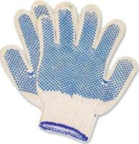
17 | TRATAMIENTO | RSU | EPP | antiparras | anteojos de seguridad monolente liviano incoloro con protecciòn frontal y lateral |  | 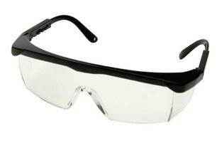
18 | TRATAMIENTO | RSU | EPP | Botín de Seguridad Boro CAS con puntera de acero | Puntera Reforzada de Acero: Punta de acero reforzada reistente al impacto. Resistencia al Calor: Diseñados para enfrentar condiciones de calor extremo, estos botines son ideales para trabajos con herramientas de corte de calor. Cuero Vacuno Box de primera calidad: Espesor de 1.8 a 20mm. Suela Antideslizante: Este calzado se caracteriza por su planta con dibujo antideslizante y auto-limpiante con canales longitudinales y transversales que permiten el moviemineto controlad de la torsión, evitando el quiebre de la misma. oajles: ojalillos de alta calidad y resistencia Armado: planta inyectada directamente a la capellada para formar una sola pieza. |  | 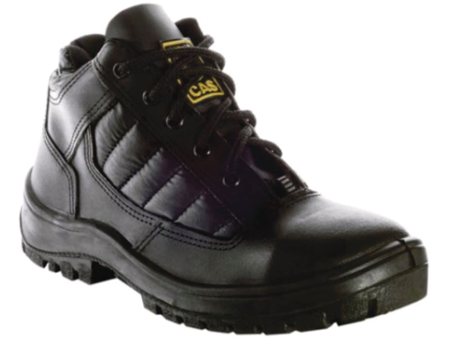
19 | TRATAMIENTO | RSU | EPP | Pantalón con reflectivos Ombu azul marino | Textil Premium: Confeccionado con 100% algodón en tejido Sarga 2/1, proporciona una resistencia superior y comodidad excepcional. Pre-encogido y Colores Firmes: El tejido pre-encogido y teñido garantiza que el pantalón mantenga su forma y color lavado tras lavado, con una resistencia comprobada de hasta 50 ciclos. Terminación Anti-Olor: Una terminación exclusiva que previene la proliferación de hongos y bacterias, evitando los olores y manteniendo la frescura. Triple Costura de Refuerzo: Cada costura ha sido intensificada para ofrecer una durabilidad extendida, ideal para trabajos que requieren movimiento constante. Diseño Práctico: Incorpora 6 bolsillos de gabardina resistentes, diseñados para llevar herramientas y objetos personales de forma segura. |  | 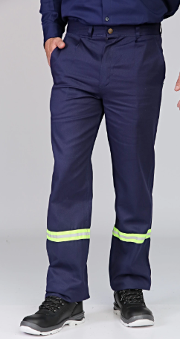
20 | TRATAMIENTO | RSU | EPP | Mameluco de Trabajo | Mameluco SNIPE hecho en gabardina de 6 oz 100% algodón. Corte clásico con 6 bolsillos: 2 con tapa y broche de plástico a presión ubicados en la parte superior delantera, dos bolsillos de pantalón ubicados en cintura y 2 bolsillos con tapa y broche de plástico en la parte trasera. |  | 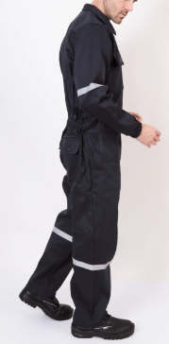
21 | RECOLECCION | RSU | EPP | Capa de lluvia | Capa de lluvia desarrollada para realizar actividades al aire libre, donde se requiera estar protegido del agua y la humedad. los materiales que lo componen son flexibles, resistentes, y de excelente calidad. Debido a las características de la tela resulta muy liviano y ocupa muy poco espacio. Confeccionada en PVC y Poliéster PVC 32 Micrones, la tela de esta prenda, además de brindar protección contra el agua y la humedad, ofrece mucha comodidad, por su textura suave y liviana. Una contribución importante a la impermeabilidad del traje de agua compacto es la costura cosida y sellada, la cual le otorga excelente terminación y calidad. |  | 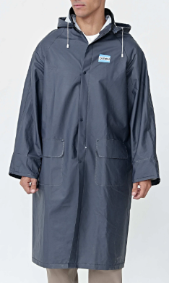
22 | TRATAMIENTO | RSU | EPP | Bolsas | Bolsón Big Bag de rafia |  | 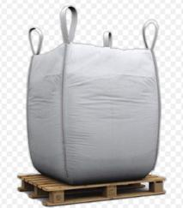
23 | TRATAMIENTO | RSU | EPP | Chaleco reflectante | Cierre monofilamento 100% poliéster con cremallera de 6 mm de ancho. Cuello volcado estilo camisa, manga larga con puños elastizados y cintura con elástico en parte trasera. Detalle de cinta reflex gris plata de 25 mm en mangas y piernas. |  | 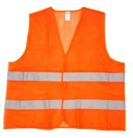
24 | TRATAMIENTO | RSU | EPP | Guantes de vidiro | Guante Bil-Vex Fibra /PU, resistente al corte nivel 5 nitrilo. Soporte sin costura de 13 galgas con HPPE , MECLA DE FIBRAS SINTÉTICAS Y FIBRA DE VIDRIO, refuerzo de nitrilo entre índice y pulgar, destreza excepcional, flexibilidad absoluta con recubrimiento de PU suave en la palma. certificado bajo norma CE EN388 y resolución 896 Sello S Iram | Bil-Vex | 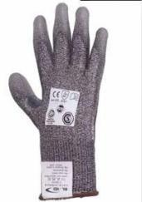
25 | TRATAMIENTO | RSU | EPP | Fajas | Faja lumbar confort Marc Bil-Vex Banda cuerpo central de elástico ribeteado con 4 ballenas flexibles y ajuste con cierre abrojo. Elástico de ajuste de tensión con cierre abrojo. Tiradores elásticos con hebillas regulables. | Bil-Vex | 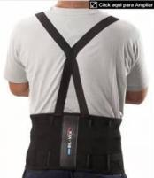
26 | TRATAMIENTO | RSU | EPP | Máscara protector facial | Mascara protección tipo burbuja | Bil-Vex
27 | RECOLECCION | RSU | CAMIONES | Vehículo con carrocería mudancera | Carrocería Mudancera para camioneta F100, apto para recolección diferenciada | Carrocerías Lugano | 